상품제안서
누리 치매케어세트 3호 | 상품코드: S30941

 |  |  |  |  |  |  | 02-713-8555 | www.synergygift.co.kr
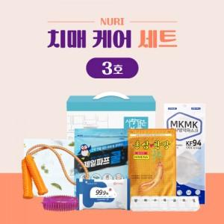

【상세/제작정보】 | KF94마스크, 파스, 스트레칭기

【인쇄/포장옵션】 | 스티커 / 포장불가능

【공급단가】 | 수량 | 50~ | 100~ | 500~ | 1,000~ | 3,000~
*VAT별도 | 단가 | 11,170원 | 10,820원 | 10,200원 | 9,950원 | 9,800원

【상품 URL】 | https://www.synergygift.co.kr:443/src/goods_detail.php?gdno=30941

